상품제안서
브릭북마크 4종세트-플라워(주문제작형) | 상품코드: S26153

 |  |  |  |  |  |  | 02-713-8555 | www.synergygift.co.kr
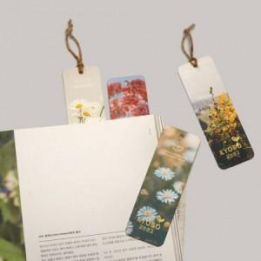

【상세/제작정보】 | 표지-풀컬러인쇄 / 북마크-기성제품에 박인쇄 별도문의

【인쇄/포장옵션】 | 불박, 풀칼라 / OPP(비닐)

【공급단가】 | 수량 | 200~ | 500~ | 1,000~ | 3,000~ | 5,000~
*VAT별도 | 단가 | 1,620원 | 1,300원 | 1,000원 | 840원 | 820원

【상품 URL】 | https://www.synergygift.co.kr:443/src/goods_detail.php?gdno=26153

